2.Pivot vc
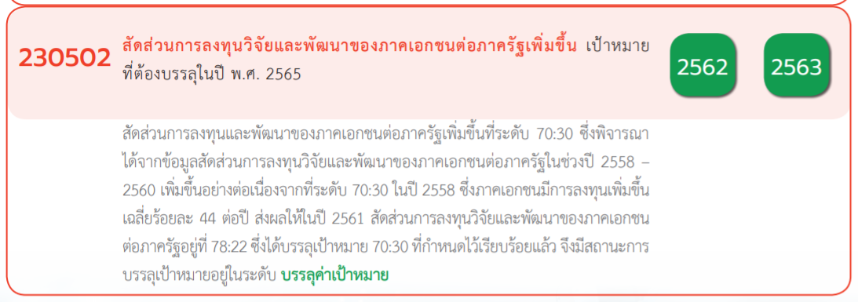
นับจำนวน ของ ชื่อโครงการ / การดำเนินงาน | ป้ายชื่อคอลัมน์
ป้ายชื่อแถว | 2561 | 2562 | 2563 | 2564 | 2565 | ผลรวมทั้งหมด
230502V01 | 2 | 4 | 1 | 1 | 5 | 13
230502F0101 | 2 | 4 | 1 |  | 2 | 9
230502F0102
230502F0103
230502F0104 |  |  |  |  | 1 | 1
230502F0105 |  |  |  | 1 | 2 | 3
230502V02 | 1 | 13 | 8 | 3 | 2 | 27
230502F0201 |  |  |  | 2 | 1 | 3
230502F0202 |  |  | 1 | 1 | 1 | 3
230502F0203 | 1 | 13 | 7 |  |  | 21
230502V03 | 2 | 8 | 11 | 29 | 10 | 60
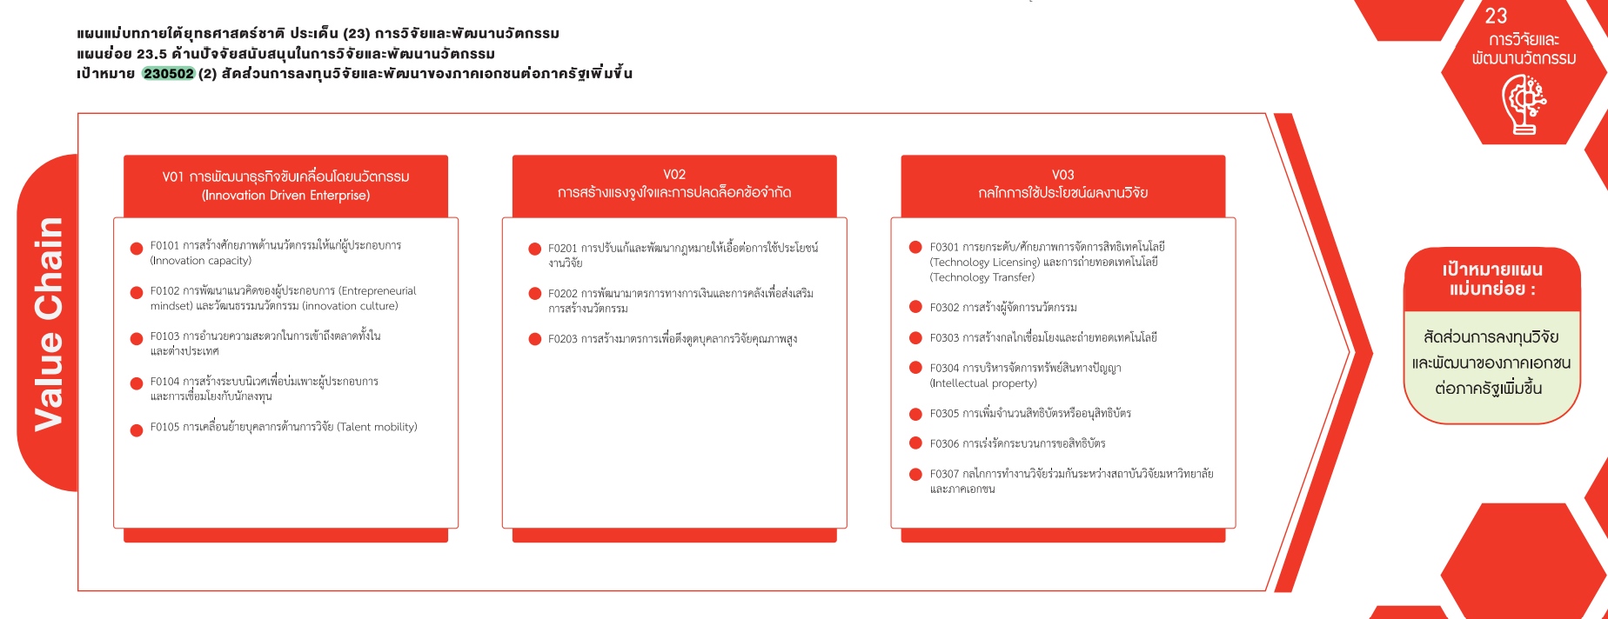
230502F0301 |  |  | 1 | 5 | 1 | 7
230502F0302 | 1 | 1 | 1 |  | 2 | 5
230502F0303 | 1 | 4 | 3 | 6 | 1 | 15
230502F0304 |  |  |  | 1 | 2 | 3
230502F0305 |  | 1 |  | 2 | 1 | 4
230502F0306
230502F0307 |  | 2 | 6 | 15 | 3 | 26
F00 | 1 |  | 6 |  |  | 7
(13 โครงการ)
(27 โครงการ)
(60 โครงการ)
F00 | 1 |  | 6 |  |  | 7
ผลรวมทั้งหมด | 6 | 25 | 26 | 33 | 17 | 107

(9 โครงการ)
(3 โครงการ)
(7 โครงการ)

(0 โครงการ)
(3 โครงการ)
(5 โครงการ)
(0 โครงการ)
(21 โครงการ)
(15 โครงการ)

(1 โครงการ)
(3 โครงการ)

(4 โครงการ)
(3 โครงการ)
(0 โครงการ)

(26 โครงการ)

โครงการที่ไม่สอดคล้องกับองค์ประกอบและปัจจัยใดของเป้าหมายแผนแม่บทย่อย
จำนวน 7 โครงการ

